상품제안서
브리츠 AcousticPodsM 블루투스이어폰 | 상품코드: F09008

 |  |  |  |  |  |  | 02-412-0044 | www.easy1.co.kr
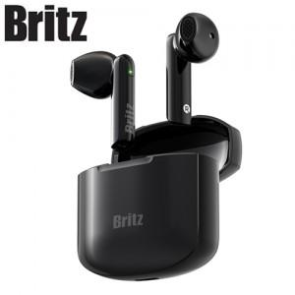

【상세/제작정보】

【인쇄/포장옵션】 | 레이저 / 포장지포장

【공급단가】 | 수량 | 20~ | 50~ | 100~ | 300~ | 500~
*VAT별도 | 단가 | 55,350원 | 53,300원 | 51,250원 | 49,200원 | 47,970원

【상품 URL】 | https://dev.easy1.co.kr:443/src/goods_detail.php?gdno=9008

